Sheet1
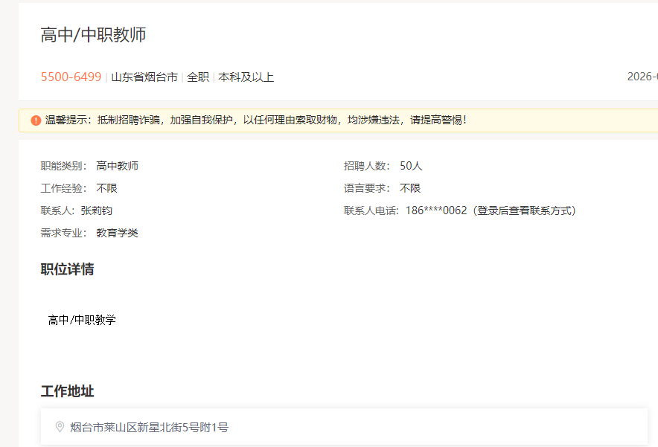

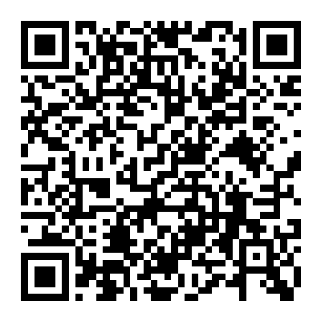

扫码上方二维码 各高校在校生可登录后查看简历投递邮箱

